F1
Figur 1. Verksamheternas geografiska placering
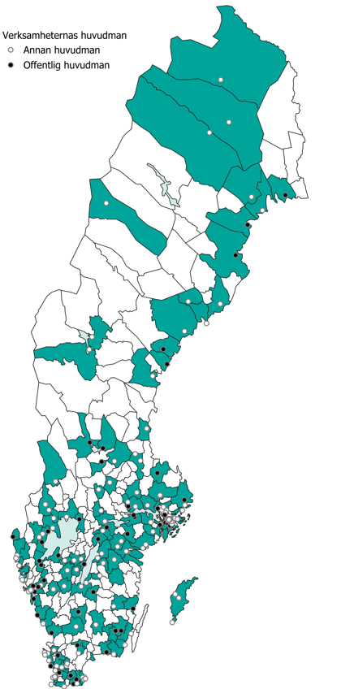

Kommentar: I figuren ingår verksamheter som har svarat på frågor om verksamhetens geografiska placering och huvudman, 297 verksamheter. Offentlig huvudman är stat, region, kommun eller annan huvudman, där stat, kommun eller region har utsett mer än hälften av ledamöterna i styrelsen eller motsvarande ledningsorgan. Annan huvudman är privatperson, att huvudman saknas (förekommer i ideella föreningar) eller annat.

F2
Figur 2. Huvudsaklig inriktning på utställningarna 2024, andel i procent
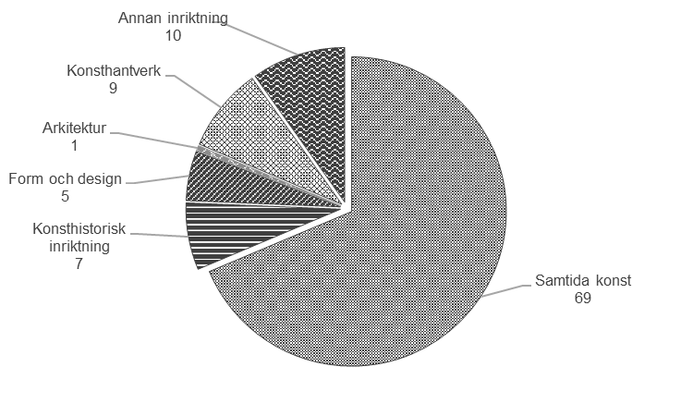

Kommentar: Av de 387 verksamheterna är 107 verksamheter som i huvudsak inte bedriver bild- och formverksamhet. De finns främst inom kategorin Annat museum med bild- och formutställningar.

Huvudsaklig inriktning på utställningarna efter kategori 2024, antal

Kategori | Samtida konst | Konsthistorisk inriktning | Form och design | Arkitektur | Konsthantverk | Annan inriktning | Antal svar
Konsthall | 98 | 1 | 2 | 0 | 4 | 5 | 110
Konstmuseum | 20 | 14 | 1 | 0 | 1 | 5 | 41
Galleri | 93 | 0 | 2 | 1 | 14 | 2 | 112
Annat museum med bild- och formutställningar | 27 | 12 | 11 | 1 | 10 | 24 | 85
Annat | 28 | 0 | 4 | 0 | 5 | 2 | 39
Totalt | 266 | 27 | 20 | 2 | 34 | 38 | 387
Procent | 69 | 7 | 5 | 1 | 9 | 10 | 100
Kommentar: Av de 387 verksamheterna är 107 verksamheter som i huvudsak inte bedriver bild- och formverksamhet. De finns främst inom kategorin Annat museum med bild- och formutställningar.

F3
Figur 3. Bild- och formutställningar per kommun 2024, antal
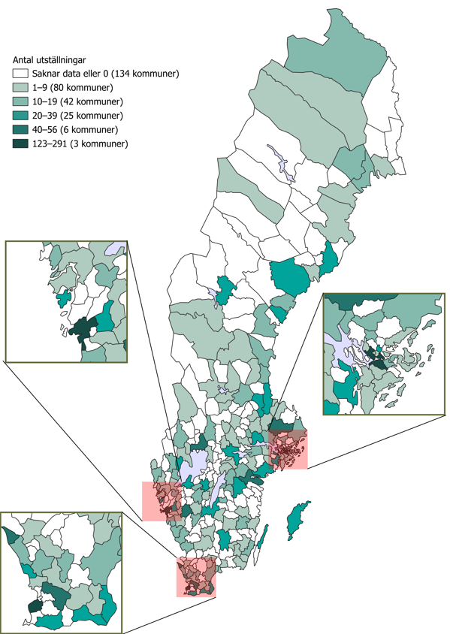

Kommentar: Av de 367 verksamheterna är 97 verksamheter som i huvudsak inte bedriver bild- och formverksamhet. De finns främst inom kategorin Annat museum med bild- och formutställningar.

F4
Figur 4. Intäkter och kostnader efter organisationsform 2024, miljoner kronor
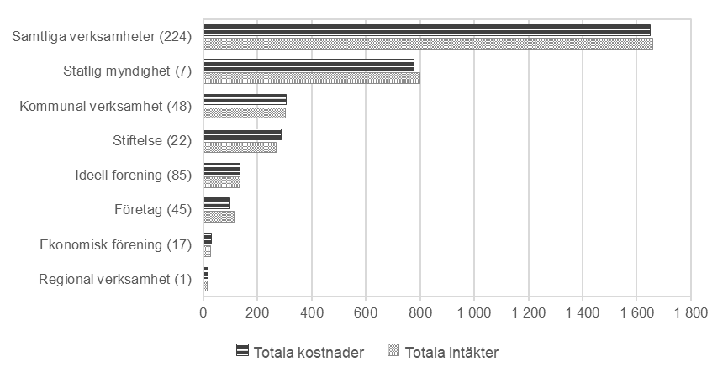

Kommentar: Figuren baseras på svar från 225 verksamheter som angett uppgifter om både intäkter och kostnader. Intäkter och kostnader för en del kommunala verksamheter täcker inte in allt som Kulturanalys vill mäta, till exempel ingår i många fall endast belopp kopplade till själva utställnings­produktionen och inte belopp kopplade till lokaler och personal.

Intäkter och kostnader efter organisationsform 2024, miljoner kronor

Organisationsform | Totala intäkter | Totala kostnader | Antal svar
Regional verksamhet (1) | 13 | 16 | 1
Ekonomisk förening (17) | 28 | 29 | 17
Företag (45) | 113 | 98 | 45
Ideell förening (85) | 135 | 136 | 85
Stiftelse (22) | 268 | 286 | 22
Kommunal verksamhet (48) | 303 | 307 | 48
Statlig myndighet (7) | 798 | 778 | 7
Samtliga verksamheter (224) | 1,659 | 1,649 | 225

F5
Figur 5. Intäkter per intäktsslag för större verksamheter 2024, andel i procent
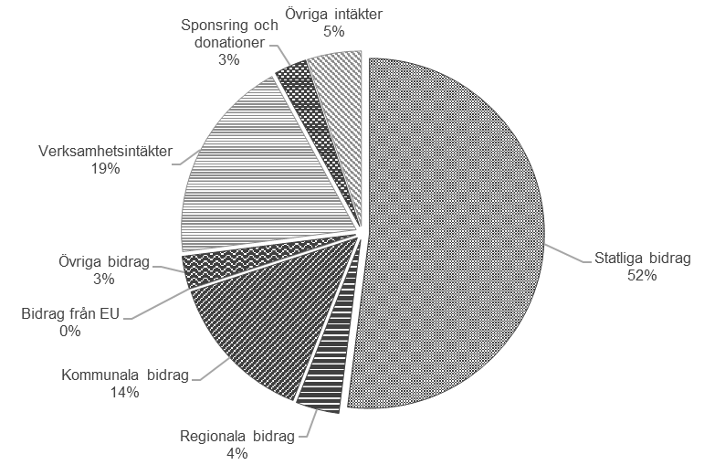

Kommentar: Figuren baseras på svar från 25 verksamheter med 10 årsarbetskrafter eller fler. Verksamhetsintäkter består av intäkter från biljetter, entréavgifter, programverksamhet, visningar, sålda föreställningar och konserter, försäljning i tex butik eller restaurang och uppdragsverksamhet. Övriga bidrag består av EU-bidrag och bidrag från Arbetsförmedlingen. Intäkter och kostnader för en del kommunala verksamheter täcker inte in allt som Kulturanalys vill mäta, till exempel ingår i många fall endast belopp kopplade till själva utställningsproduktionen och inte belopp kopplade till lokaler och personal.

Intäktsslag | Procent
Statliga bidrag | 52
Regionala bidrag | 4
Kommunala bidrag | 14
Bidrag från EU | 0
Summa offentlig finansiering | 70
Övriga bidrag | 3
Verksamhetsintäkter | 19
Sponsring och donationer | 3
Övriga intäkter | 5
Summa annan finansiering | 30
Totalt | 100

F6
Figur 6. Kostnader per kostnadsslag för större verksamheter 2024, andel i procent
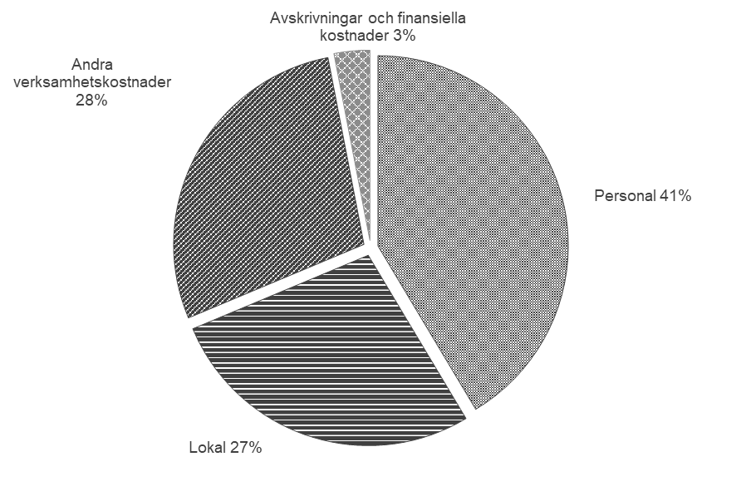

Kommentar: Figuren baseras på svar från 25 verksamheter med 10 årsarbetskrafter eller mer.

Kategori | Procent
Personal | 41
Lokal | 27
Andra verksamhetskostnader | 28
Avskrivningar och finansiella kostnader | 3
Totalt | 100

